機能概要
機能概要 |  | 業 務 | 社宅 | 機 能 | 社宅一括予約 |  | 作成者 | 畠山 | 作成日 | 2015-12-28
 |  | 処 理 | 社宅入居・退居管理 | 処理種別 | オンライン |  | 修正者 |  | 修正日

 | 機能概要 |  |  |  |  | データフロー
 | 社宅管理主任が、入居申請内容、空き室状況をもとに社宅の選考・社宅の割り当てを行い決定する社宅部屋の予約（仮押さえ）を行うために、選定した社宅に氏名コードの登録を行います。 割り当てする社宅単位で、複数部屋の処理を行います。 画面上から割り当てする氏名コードを登録します。

社宅
入居者

社宅戸別
社宅戸別

社宅一括予約

路線
空室数

 | 前提条件・制約事項・運用上の留意事項
 | ・入居社宅の決定を行う都度投入する。 ・主に人事異動時期に使用し、同一社宅に複数人の決定を行う際に使用します。

勤務先

勤務先通勤時間

 | セキュリティ要件
 | ・利用権限 BA ・ロール名 社宅管理主任 ・セキュリティ範囲 自管理社宅

社員情報

画面遷移図
画面遷移図 | 業 務 | 社宅 |  | 機 能 | 社宅一括予約 | 作成者 | 畠山 | 作成日 | 2015-12-28
 | 処 理 | 社宅入居・退居管理 |  | 処理種別 | オンライン | 修正者 |  | 修正日

検索結果レコード
ハイパーリンク
業務メニュー
CHB21S01
CHB21S02
「社宅一括予約」メニュー
社宅一括予約検索画面
「検索画面に戻る」ボタン
社宅一括予約画面

「検索」ボタン（※１）
「クリア」ボタン
「登録」ボタン

 |  |  | ※１：検索結果が１件の場合は、社宅一括予約画面に遷移する。

画面レイアウト
画面レイアウト |  |  | 業 務 | 社宅 |  | 機 能 | 社宅一括予約 |  | 作成者 | 畠山 | 作成日 | 2015-12-28
 |  |  | 処 理 | 社宅入居・退居管理 |  | 処理種別 | オンライン |  | 修正者 | 藤橋 | 修正日 | 2017-01-15

 | 画面名 | 社宅一括予約検索画面 |  | 表示名 | 社宅一括予約検索 | 画面ＩＤ |  | CHB21S01

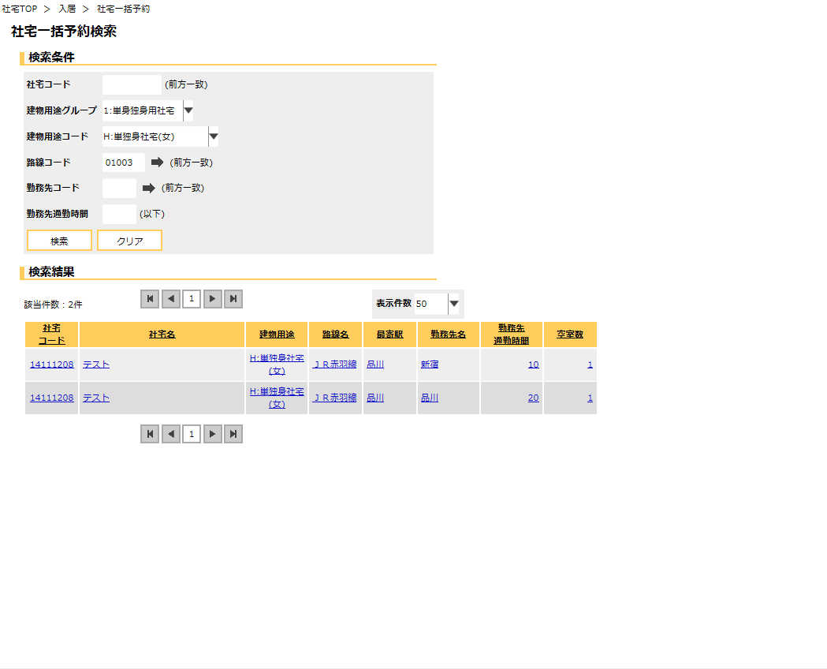

 | 画面名 | 社宅一括予約画面 |  | 表示名 | 社宅一括予約 | 画面ＩＤ |  | CHB21S02

 | ※画面サイズ1280に収まらないため、縮尺表示しています。
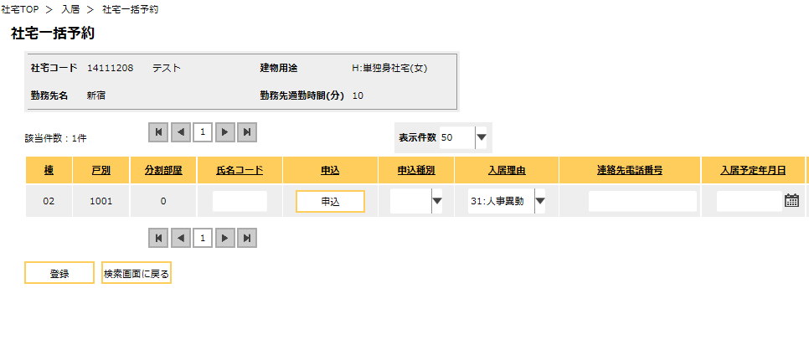
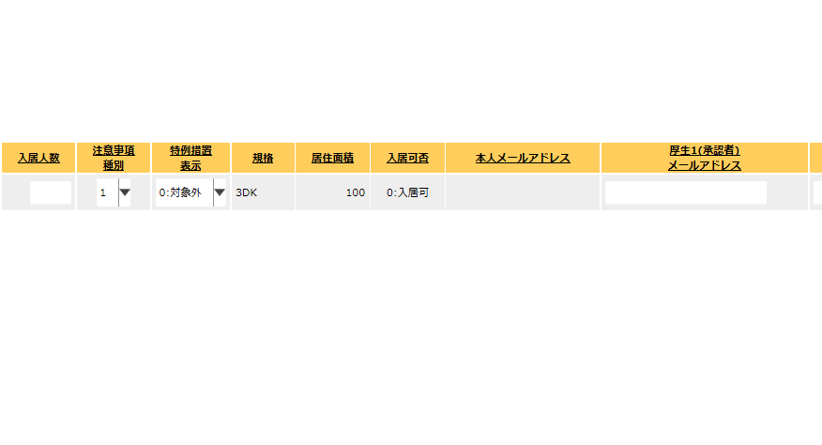

下記の※①参照
下記の※②参照

 | 画面名 | 社宅一括予約画面 |  | 表示名 | 社宅一括予約 | 画面ＩＤ |  | CHB21S02

※①

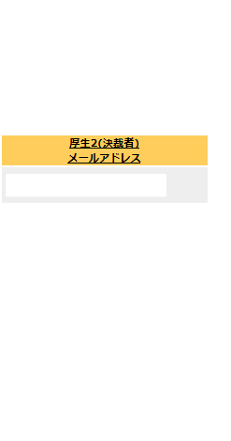
※②

機能詳細
機能詳細 |  |  |  | 業 務 |  |  | 社宅 | 機 能 | 社宅一括予約 |  | 作成者 | 畠山 |  | 作成日 |  | 2015-12-28
 |  |  |  | 処 理 |  |  | 社宅入居・退居管理 | 処理種別 | オンライン |  | 修正者 | 井上 |  | 修正日 |  | 2016-08-31

入力 |  | 処理 |  |  |  |  |  |  |  |  |  | イベントID | 出力

 |  |  | １． 社宅一括予約検索画面
 |  |  | （１）初期表示 |  |  |  |  |  |  |  |  | CHB21S0101
 |  |  |  | 画面項目仕様に基づき表示する。

社宅一括予約検索画面
 |  |  | （２）『路線コード』の選択ダイアログ押下時 |  |  |  |  |  |  |  |  | CHB21S0102
 |  |  |  | ア．［路線］を参照し、路線コードを抽出する。（業務内共通「１．選択ダイアログ」の「路線コードの選択」を参照）

 |  |  | （３）『勤務先コード』の選択ダイアログ押下時 |  |  |  |  |  |  |  |  | CHB21S0103
 |  |  |  | ア．［勤務先］を参照し、勤務先コードを抽出する。（業務内共通「１．選択ダイアログ」の「勤務先コードの選択」を参照）

社宅一括予約検索画面
 |  |  | （４）『検索』ボタン押下時 |  |  |  |  |  |  |  |  | CHB21S0104
 |  |  |  | ア．バリデーションチェックを行う。（「画面項目仕様」を参照）
 |  |  |  | イ．入力チェックを行う。（「チェック仕様 項番01～05」参照）
 |  |  |  | ウ．検索条件のチェックを行う。（「チェック仕様 項番06」を参照）
テーブル
 |  |  |  | エ．検索条件に該当する情報を［社宅戸別］より取得し、一覧表示する。
 | ［社宅］
 | ［社宅戸別］ |  | （５）『クリア』ボタン押下時 |  |  |  |  |  |  |  |  | CHB21S0105
 | ［路線］ |  |  | ア．入力項目の値をクリアする。
 | ［勤務先］ |  |  | イ．『検索結果』に表示した社宅情報を非表示にする。
 | ［勤務先通勤時間］
 |  |  | （６）『検索結果（データ）』ハイパーリンク押下時 |  |  |  |  |  |  |  |  | CHB21S0106
 |  |  |  | ア．社宅一括予約検索画面で選択した『社宅コード』に該当する空室が存在するかチェックを行う。（「チェック仕様 項番07」参照）
 |  |  |  | イ．該当する社宅コードの社宅一括予約画面に遷移する。

テーブル
社宅一括予約画面
 |  |  | ２． 社宅一括予約画面
 |  |  | （１）初期表示 |  |  |  |  |  |  |  |  | CHB21S0201
 | ［社宅］ |  |  | ア．表示情報の取得
 | ［社宅戸別］ |  |  | （ア）社宅一括予約検索画面で選択した『社宅コード』に該当する情報を［社宅］より取得する。
 |  |  |  | （イ）社宅一括予約検索画面で選択した『社宅コード』に該当し、操作者の自管理会社かつ
 |  |  |  | 部屋状態コードが“0”（空室）または“5”（入居中（退居予定））かつ
 |  |  |  | 入居可否コードが“0”（入居可）または“5”（修繕完了待ち）の社宅戸別情報を［社宅戸別］より取得する。

 |  |  |  | イ．『勤務先名』の表示
 |  |  |  | （ア）［勤務先.勤務先名］の値が設定されていない場合
 |  |  |  |  | ａ．『勤務先名』を表示しない。

 |  |  |  | ウ．『勤務先通勤時間（分）』の表示
 |  |  |  | （ア）［勤務先通勤時間.勤務先通勤時間］の値が設定されていない場合
 |  |  |  |  | ａ．『勤務先通勤時間（分）』を表示しない。

テーブル
 |  |  | （２）『申込』ボタン押下時 |  |  |  |  |  |  |  |  | CHB21S0202
 |  |  |  | ア．入力チェックを行う。（「チェック仕様 項番01～09」参照）
 | ［入居者］ |  |  | イ．『氏名コード』に該当し、削除表示が“0”（有効）、かつ入居状況コードが“0”（申込中）である入居者情報が
 | ［社員情報］ |  |  | ［入居者］に存在するかチェックを行う。（「チェック仕様 項番10」参照）

 |  |  |  | ウ．『氏名コード』に該当する［社員情報．勤務先メールアドレス］を取得し、『本人メールアドレス』に設定する。
 |  |  |  | エ．項番２（２）イで入居者情報が存在しない場合
 |  |  |  | （ア）『厚生2（決裁者）メールアドレス』に“”（空白）を設定する。
 |  |  |  | （イ）操作者のログインIDを元に取得した社宅管理主任事務所コードが“1001”または“2001”の場合
 |  |  |  |  | ａ．『氏名コード』に対応する［社員.社員状態コード］が“05”（役員）、“08”（退職者）の場合
 |  |  |  |  |  | 『厚生1(承認者）メールアドレス』に“”（空白）を設定する。
 |  |  |  |  | ｂ．『氏名コード』に対応する［社員．出向種別コード］が“2”（在籍出向ＡＣ）または“3”（在籍出向Ｂ）の場合
 |  |  |  |  |  | ［社員.出向先会社コード］で会社マスタから社宅通知用メールアドレスを取得し『厚生1(承認者）メールアドレス』に表示する。
 |  |  |  |  | ｃ．上記ａｂ以外の場合
 |  |  |  |  |  | ［社員.組織コード］で組織テーブルからメールアドレスを取得し、『厚生1(承認者）メールアドレス』に表示する。
 |  |  |  |  | ｄ．メールアドレスの取得ができなかった場合
 |  |  |  |  |  | 『厚生1(承認者）メールアドレス』に“”（空白）を設定する。
 |  |  |  | （ウ）操作者のログインIDを元に取得した社宅管理主任事務所コードが“1001”または“2001”以外の場合
 |  |  |  |  | ａ．『厚生1(承認者）メールアドレス』に“”（空白）を設定する。

社宅一括予約画面
 |  |  |  | オ．項番２（２）イで入居者情報が存在する場合 |  |  |  |  |  |  |  | CHB21S0203
 |  |  |  | （ア）取得結果を社宅一括予約画面の項目「画面項目仕様 項目11～17、22～23」に表示する。

テーブル
 |  |  | （３）『登録』ボタン押下時
 |  |  |  | 『氏名コード』が入力されているレコードを処理対象とし以下を行う。
 | ［入居者］ |  |  | ア．バリデーションチェックを行う。（「画面項目仕様」を参照）
 |  |  |  | （ア）確認メッセージで『はい』ボタンが押下された場合、以下の処理を実行する。
テーブル
 |  |  |  | （イ）入力項目のチェックを行う。（「チェック仕様 項番11～26」を参照） |  |  |  |  |  |  |  |  |  |  | ［入居者］
 |  |  |  | （ウ）［入居者］の追加または更新する。（「テーブル更新仕様 入居者 追加、更新」を参照） |  |  |  |  |  |  |  |  |  |  | ［社宅戸別］
 |  |  |  | （エ）［入居者］の処理パターン条件 |  |  |  |  |  |  |  |  |  |  | ［空室数］
 |  |  |  |  |  | 『氏名コード』に該当し、入居状況コードが“0”（申込中）、 |  |  |  | ［入居者］の更新
 |  |  |  |  |  | 削除表示が“0”（有効）が［入居者］に実在する場合
 |  |  |  |  |  | 上記以外 |  |  |  | ［入居者］の追加

 |  |  |  | （オ）［社宅戸別］の更新する。（「テーブル更新仕様 社宅戸別 更新」を参照）
 |  |  |  | （カ）［空室数］の更新する。（「テーブル更新仕様 空室数 更新」を参照）
 |  |  |  | （キ）『検索画面に戻る』ボタンを除く入力項目を全て入力不可に設定する。
 |  |  |  | （ク）処理完了メッセージを表示する。（「チェック仕様 項番27」を参照）

